08-08
 |  |  |  |  | Reporte diario de obra (RDO)

 |  |  |  |  | Marcobre

Contrato N.º |  | : |  |  |  |  |  | Fecha de RDO |  |  |  | 2026-08-08 |  |  |  |  |  | Semana05 |  |  |  |  |  |  |  |  |  |  |  |  | Condiciones del clima
Contratista |  | : | PROMCOSER |  |  |  |  | RDO N.º |  |  |  | 002 |  |  |  |  |  |  |  |  |  |  |  |  |  |  |  |  |  |  | T mín. |  | 12°
Ubicación |  | : | Marcona |  |  |  |  | Turno |  |  |  | Día |  |  |  |  |  |  |  |  |  |  |  |  |  |  |  |  |  |  | T máx. |  | 25°
Fecha de Inicio |  | : | 2026-08-08 |  |  |  |  | Regimen |  |  |  | 6X1 |  |  |  |  |  |  |  |  |  |  |  |  |  |  |  |  |  |  | Viento |  | 18Km/h
 |  |  |  |  |  |  |  |  |  |  |  |  |  |  |  |  |  |  |  |  |  |  |  |  |  |  |  |  |  |  | Lluvia |  | --

Cuadrilla de Bancoductos Rampa Sur |  |  |  |  |  |  |  |  |  |  |  |  |  |  |  |  | Cuadrilla de Banco ductos Rampa Norte
Mano de Obra |  |  |  |  |  |  |  |  |  |  | Horas en stand by |  |  |  |  |  | Mano de Obra |  |  |  |  |  |  |  |  |  |  |  |  |  | Horas en stand by
Descripcion |  | Cant. |  | hh/día |  | hh ant. | hh act. |  | hh acum. |  | hh ant. | hh act. |  | hh acum. |  |  | Descripcion |  |  |  | Cant. |  | hh/día |  | hh ant. |  | hh act. |  | hh acum. |  | hh ant. |  | hh act. |  | hh acum.
Operador de retro/minicargador |  | 1.00 |  | 9.50 |  | 0.00 | 9.50 |  | 9.50 |  | 0.00 |  |  | 0.00 |  |  | 0 |  |  |  | 0.00 |  | 10.15 |  | 0.00 |  | 0.00 |  | 0.00 |  | 0.00 |  |  |  | 0.00
Operario Civil |  | 1.00 |  | 9.50 |  | 0.00 | 9.50 |  | 9.50 |  | 0.00 |  |  | 0.00 |  |  | 0 |  |  |  | 0.00 |  | 10.15 |  | 0.00 |  | 0.00 |  | 0.00 |  | 0.00 |  |  |  | 0.00
Operario Mecánico / Eléctrico |  | 1.00 |  | 9.50 |  | 0.00 | 9.50 |  | 9.50 |  | 0.00 |  |  | 0.00 |  |  | 0 |  |  |  | 0.00 |  | 10.15 |  | 0.00 |  | 0.00 |  | 0.00 |  | 0.00 |  |  |  | 0.00
Oficial |  | 1.00 |  | 9.50 |  | 0.00 | 9.50 |  | 9.50 |  | 0.00 |  |  | 0.00 |  |  | 0 |  |  |  | 0.00 |  | 10.15 |  | 0.00 |  | 0.00 |  | 0.00 |  | 0.00 |  |  |  | 0.00
Ayudante |  | 3.00 |  | 9.50 |  | 0.00 | 28.50 |  | 28.50 |  | 0.00 |  |  | 0.00 |  |  | 0 |  |  |  | 0.00 |  | 10.15 |  | 0.00 |  | 0.00 |  | 0.00 |  | 0.00 |  |  |  | 0.00
Conductor de camioneta |  | 1.00 |  | 9.50 |  | 0.00 | 9.50 |  | 9.50 |  | 0.00 |  |  | 0.00 |  |  | 0 |  |  |  | 0.00 |  | 10.15 |  | 0.00 |  | 0.00 |  | 0.00 |  | 0.00 |  |  |  | 0.00
Conductor minivan |  | 1.00 |  | 9.50 |  | 0.00 | 9.50 |  | 9.50 |  | 0.00 |  |  | 0.00 |  |  | 0 |  |  |  | 0.00 |  | 10.15 |  | 0.00 |  | 0.00 |  | 0.00 |  | 0.00 |  |  |  | 0.00
Conductor camión baranda |  | 1.00 |  | 9.50 |  | 0.00 | 9.50 |  | 9.50 |  | 0.00 |  |  | 0.00 |  |  | 0 |  |  |  | 0.00 |  | 10.15 |  | 0.00 |  | 0.00 |  | 0.00 |  | 0.00 |  |  |  | 0.00
Vigía |  | 1.00 |  | 9.50 |  | 0.00 | 9.50 |  | 9.50 |  | 0.00 |  |  | 0.00 |  |  | 0 |  |  |  | 0.00 |  | 10.15 |  | 0.00 |  | 0.00 |  | 0.00 |  | 0.00 |  |  |  | 0.00
Supervisor |  | 1.00 |  | 9.50 |  | 0.00 | 9.50 |  | 9.50 |  | 0.00 |  |  | 0.00 |  |  | 0 |  |  |  | 0.00 |  | 10.15 |  | 0.00 |  | 0.00 |  | 0.00 |  | 0.00 |  |  |  | 0.00
Supervisor de seguridad |  | 1.00 |  | 9.50 |  | 0.00 | 9.50 |  | 9.50 |  | 0.00 |  |  | 0.00 |  |  | 0 |  |  |  | 0.00 |  | 10.15 |  | 0.00 |  | 0.00 |  | 0.00 |  | 0.00 |  |  |  | 0.00
ingeniero de calidad |  | 1.00 |  | 9.50 |  | 0.00 | 9.50 |  | 9.50 |  | 0.00 |  |  | 0.00 |  |  | 0 |  |  |  | 0.00 |  | 10.15 |  | 0.00 |  | 0.00 |  | 0.00 |  | 0.00 |  |  |  | 0.00
 |  |  |  |  |  | 0.00 | 0.00 |  | 0.00 |  | 0.00 |  |  | 0.00 |  |  | 0 |  |  |  | 0.00 |  | 10.15 |  | 0.00 |  | 0.00 |  | 0.00 |  | 0.00 |  |  |  | 0.00
Total |  | 14.00 |  |  |  | 0.00 | 133.00 |  | 133.00 |  | 0.00 | 0.00 |  | 0.00 |  |  | Total |  |  |  | 0.00 |  |  |  | 0.00 |  | 0.00 |  | 0.00 |  | 0.00 |  | 0.00 |  | 0.00

Descripción de las actividades mas relevantes del día
Actividades programadas (Partidas) |  |  |  |  |  |  |  |  |  |  |  |  |  |  |  | Und. |  | Metrado |  | Prog. |  | Ejecutado |  |  | Acumulado |  |  | Por ejecutar |  |  | % Avance
 |  |  |  |  |  |  |  |  |  |  |  |  |  |  |  |  |  |  |  |  |  |  |  |  |  |  |  |  |  |  | día |  |  | total
RAMPA SUR
BANCO DUCTO EN CAMINO
excavacion de zanja |  |  |  |  |  |  |  |  |  |  |  |  |  |  |  | m3 |  | 76.8 |  | 5 |  | 5 |  |  | 5 |  |  | 71.8 |  |  | 1 |  |  | 6.51%
nivelacion de zanja |  |  |  |  |  |  |  |  |  |  |  |  |  |  |  | mt |  | 160
cama de arena |  |  |  |  |  |  |  |  |  |  |  |  |  |  |  | mt |  | 160
Registro de interferencias
Atribuible a AESA |  |  |  |  |  |  |  |  |  |  |  |  |  |  |  |  | Atribuible a PROMCOSER
------------------------------------- |  |  |  |  |  |  |  |  |  |  |  |  |  |  |  |  | -------------------------------------
Observaciones
1. Resumen Ejecutivo de la JornadaDurante la jornada se ejecutaron con éxito las actividades de campo programadas, mejoramiento instalación del punto de refugio y el armado del almacén provisional. En paralelo, se gestionó y completó el hito crítico de ingreso, inspección técnica y aprobación operativa de la retroexcavadora para su despliegue en el frente de trabajo de AESA. 2. Descripción de la Gestión Realizada A. Gestión de los Interesados y de las Comunicaciones )Coordinación Interinstitucional: Se lideró una gestión directa y proactiva con el Grupo de Mantenimiento de AESA. Se establecieron canales de comunicación formales para alinear los requisitos técnicos, estándares de seguridad y protocolos internos exigidos por el cliente antes del ingreso de cualquier equipo de línea amarilla.Flujo de Trabajo: Se gestionó la documentación de la retroexcavadora (certificaciones, pólizas, planes de mantenimiento, y hojas técnicas) logrando la programación inmediata de la cuadrilla de inspectores mecánicos de AESA, minimizando los tiempos muertos de espera (espera no productiva). B. Gestión de los Recursos y Adquisiciones Inspección Técnica y Aprobación: La unidad de retroexcavadora fue sometida a la auditoría mecánica y de seguridad en los talleres/puntos de control de AESA. Tras verificar el cumplimiento del 100% del checklist operativo con observaciones no limitantes , se obtuvo el visto bueno (Liberación Operativa) por parte del equipo de Operaciones de AESA, declarando la unidad como "Apta y Segura" para el inicio de las excavaciones.

Incidencias de seguridad

Puntos criticos
1. Riesgos identificados

2. Plan de acción

Actividades Contributivas / Adicionales

Reporte de Seguridad
REPORTE DIARIO DE ACTIVIDADES DE SSOMA |  |  |  |  |  |  | FECHA: |  |  | 2026-08-08
REPORTE DIARIO DE ACTIVIDADES DE SSOMA 📅 10/08/2026 🍃 1. Control de Alcohol y Drogas ✅ Se ejecutó la prueba de alcotest al 100 % del personal de PROMCOSER antes del inicio de la jornada laboral. 👷 Personal evaluado: 14 trabajadores. 🟢 Resultados: 14 resultados negativos (100 % de cumplimiento). 🎓 2. Charlas y Capacitaciones 🗣️ Buenos Días Mina Justa (BDMJ) 📚 Tema: Recomendaciones para conducir 🔍 3. Inspecciones y Verificaciones en Campo 🚧 Bancoductos Sur (Fabricacion) 💻 4. Actividades Administrativas 📄 se realizaron todos los documentos de gestion con respecto a seguridad continuan la construccion de bancoductos
Reporte de Calidad

 | Fotografia N°01 |  |  |  |  |  |  |  |  |  |  |  |  |  |  |  | Fotografia N°02
 | 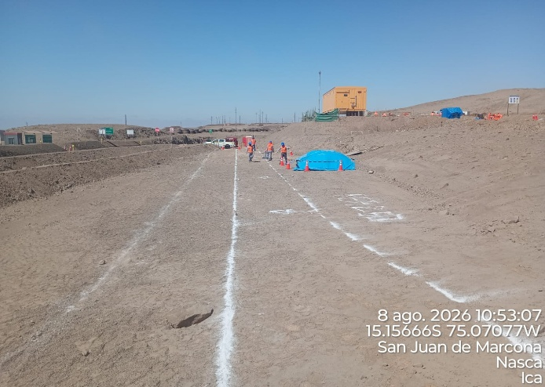 |  |  |  |  |  |  |  |  |  |  |  |  |  |  |  | 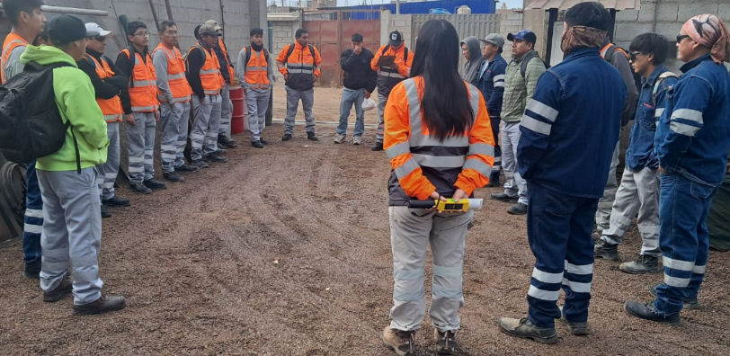

 | trazo de linea de excavacion |  |  |  |  |  |  |  |  |  |  |  |  |  |  |  | Charla Diaria BD

 | Fotografia N°01 |  |  |  |  |  |  |  |  |  |  |  |  |  |  |  | Fotografia N°02
 | 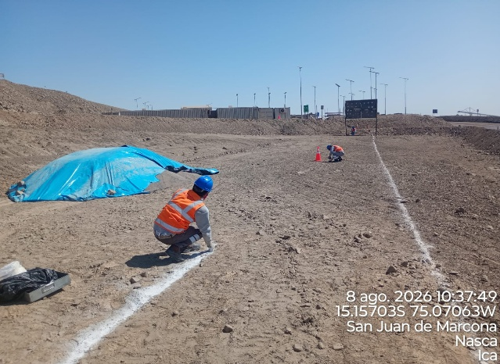 |  |  |  |  |  |  |  |  |  |  |  |  |  |  |  | 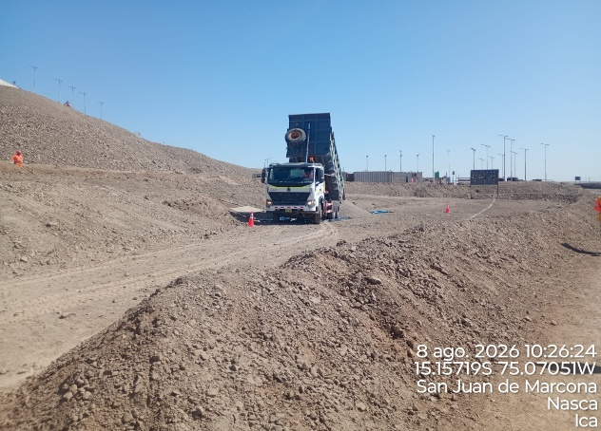

 | trazo de excavacion |  |  |  |  |  |  |  |  |  |  |  |  |  |  |  | descarga de arena gruesa

 | Fotografia N°03 |  |  |  |  |  |  |  |  |  |  |  |  |  |  |  | Fotografia N°04
 | 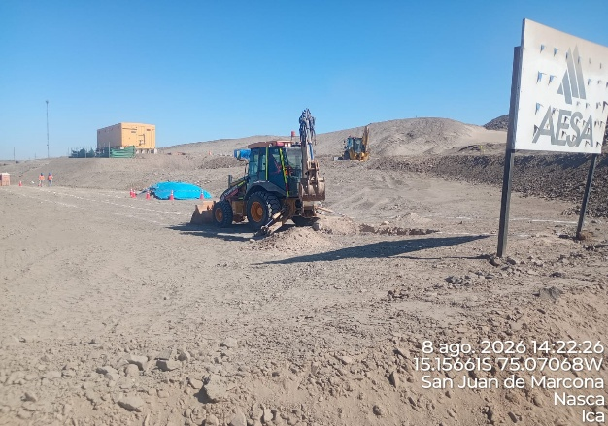 |  |  |  |  |  |  |  |  |  |  |  |  |  |  |  | 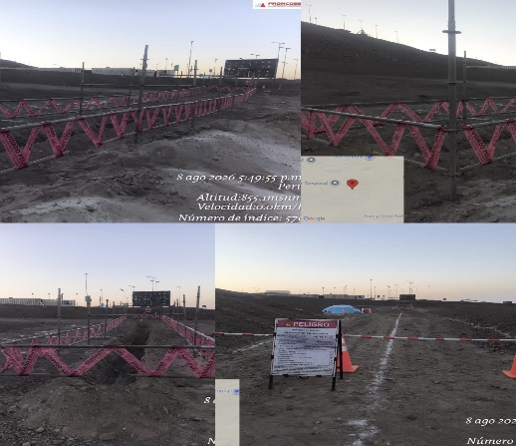

 | excavacion de zanja con retroexcavadora |  |  |  |  |  |  |  |  |  |  |  |  |  |  |  | barras rijidas para excavacion

Histograma de Equipos |  | 2026-08-08
 |  |  |  |  |  |  |  |  | Jornada laboral |  |  | Jornada Laboral | 7:00:00 | 7:30:00 | 8:00:00 | 8:30:00 | 9:00:00 | 9:30:00 | 10:00:00 | 10:30:00 | 11:00:00 | 11:30:00 | 12:00:00 | 12:30:00 | 13:00:00 | 13:30:00 | 14:00:00 | 14:30:00 | 15:00:00 | 15:30:00 | 16:00:00 | 16:30:00 | 17:00:00
 | Equipos |  |  |  |  | hh.ss | hh.aa |  | Actividad |  |  | UbicaciónCANTERA | 7:00:00 | 7:30:00 | 8:00:00 | 8:30:00 | 9:00:00 | 9:30:00 | 10:00:00 | 10:30:00 | 11:00:00 | 11:30:00 | 12:00:00 | 12:30:00 | 13:00:00 |  |  | 14:30:00 | 15:00:00 | 15:30:00 | 16:00:00 | 16:30:00 | 17:00:00 | 17:30:00 | 18:00:00 | 18:30:00 | HORAS ACUMULADAS POR EQUIPO
EQUIPOS | Retroexcavadora |  |  |  |  | 2 |  |  |  |  |  | rampa sur |  |  |  |  |  |  |  |  |  |  |  |  |  |  | 0.5 | 0.5 | 0.5 | 0.5 |  |  |  |  |  |  | 1
 | Minicargador |  |  |  |  | 0 |  |  | acopio de material |  |  | cantera marcona |  |  |  |  |  |  |  |  |  |  |  |  |  |  |  |  |  |  |  |  |  |  |  |  | 0
 |  |  |  |  |  | hh.ss | hh.aa
EQUIPOS MENORES | Vibroapisonar |  |  |  |  | 0 |  |  |  |  |  |  |  |  |  |  |  |  |  |  |  |  |  |  |  |  |  |  |  |  |  |  |  |  |  |  | 0
 |  |  |  |  |  | 0 |  |  |  |  |  |  |  |  |  |  |  |  |  |  |  |  |  |  |  |  |  |  |  |  |  |  |  |  |  |  | 0
 |  |  |  |  |  | 0 |  |  |  |  |  |  |  |  |  |  |  |  |  |  |  |  |  |  |  |  |  |  |  |  |  |  |  |  |  |  | 0
 |  |  |  |  |  | 0 |  |  |  |  |  |  |  |  |  |  |  |  |  |  |  |  |  |  |  |  |  |  |  |  |  |  |  |  |  |  | 0
 |  |  |  |  |  | 0 |  |  |  |  |  |  |  |  |  |  |  |  |  |  |  |  |  |  |  |  |  |  |  |  |  |  |  |  |  |  | 0
 | Total |  |  |  |  | 2 | 0 |  | 0 |  |  | Frecuencia de equipos | 0 | 0 | 0 | 0 | 0 | 0 | 0 | 0 | 0 | 0 | 0 | 0 | 0 | 0 | 0.5 | 0.5 | 0.5 | 0.5 | 0 | 0 | 0 | 0 | 0 | 0

